Table 2
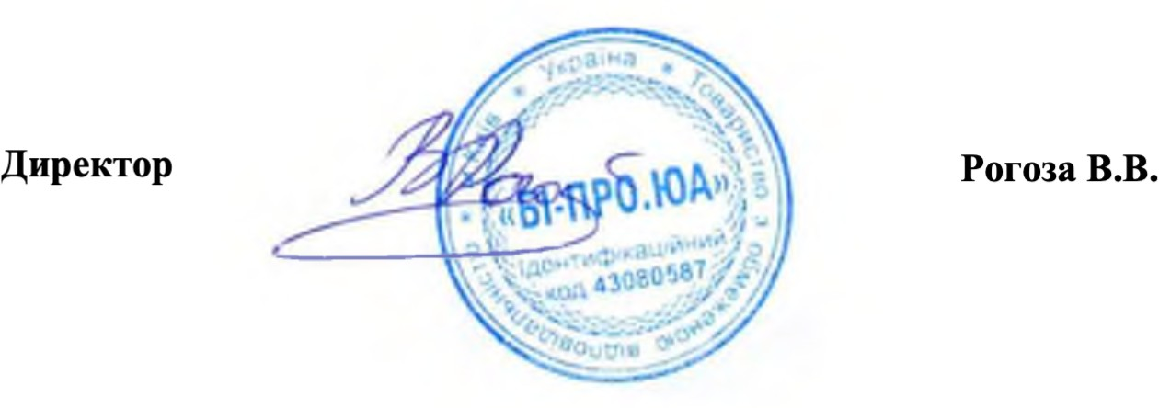
Доставка та інсталяція обладнання за рахунок компанії

